상품제안서
휴대용 워치 무선충전기 | 상품코드: S37597

 |  |  |  |  |  |  | 02-713-8555 | www.synergygift.co.kr
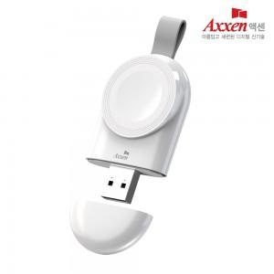

【상세/제작정보】

【인쇄/포장옵션】 | 레이저, 풀칼라 / 포장지포장

【공급단가】 | 수량 | 50~ | 100~ | 500~ | 1,000~ | 2,000~
*VAT별도 | 갤럭시워치용 | 6,850원 | 6,740원 | 6,590원 | 6,320원 | 6,060원
 | 애플워치용 | 6,850원 | 6,740원 | 6,590원 | 6,320원 | 6,060원

【상품 URL】 | https://www.synergygift.co.kr:443/src/goods_detail.php?gdno=37597

